表紙
 | 2024.5.1

ESSREC-Agent導入手順書 |  | システム | セキュリティ監理支援システム
 |  | フォーマットNo. |  | ひな型No.(Ver.)

ESSREC-Agent導入手順書

2024.5.1

2.ESS-REC Agent 5.8.0 インストール
ESS-REC agent 5.8.0 のインストール

 | ※作業前に「1.事前準備」を参照してください

 | 前提： | 設定には管理者ユーザが必要となります。
 |  | 作業に必要な以下のファイルを準備すること

 |  | ・REC.ini ※USB利用有無を確認
 |  | ・public.key
 |  | ・fsfdconfig
 |  | ・execwl.properties
 |  | ・noexec.properties
 |  | ・ProxyChg-v2.vbs

 | 1. | 運用操作端末へAdministrator権限を持つユーザーでログインする。

 | 2. | ESSRECインストールメディア内のファイルを全てC:\TMPへコピーする。
 |  | コピーしたファイル内にある「setup.exe」を実行する。

 | 3.
 |  | 「次へ」を選択する

 |  | 使用権許諾契約に同意し「次へ」を選択する

 | 4.
 |  | 「ESS REC Agent Client Edition」を選択し、次へ

 |  | 保存先は変更せず、「次へ」を選択する

 | 5.
 |  | 組織コードには「東京電力」を入力し、次へ

 | 6.
 |  | 「インストール」を選択する

 | 7.
 |  | 「完了」を選択する

 | 8 | フォルダ「C:\Program Files (x86)\Encourage Technologies\ESS REC\Agent」を開く。
 |  | 下記のファイル4つをフォルダへ上書きコピーする。
 |  | 管理者権限が必要だと表示された場合、そのまま上書きを実行する。
 |  | ・REC.ini
 |  | ・public.key
 |  | ・fsfdconfig
 |  | ・noexec.properties
 |  | ・execwl.properties

 |  | フォルダ「C:\ProgramData\Microsoft\Windows\Start Menu\Programs\Startup」を開く。
 |  | 下記のファイル1つをフォルダへコピーする。
 |  | 管理者権限が必要だと表示された場合、そのまま上書きを実行する。
 |  | ・ProxyChg-v2.vbs

 | 9. | エクスプローラーまたはファイル名を指定して実行で以下のフォルダへアクセスする。

 |  | フォルダ: | C:\Program Files (x86)\Encourage Technologies\ESS REC\Agent

 | 10. | 「recsrvce.exe」を選択後、右クリック→プロパティを選択する。

 | 11. | 11.1 「互換性」タブをクリックし、互換性を表示させ、「すべてのユーザの設定」をクリックする。
 |  | 11.2 管理者のユーザとパスワードが表示された場合、「管理者ユーザ・パスワード」を入力し、「はい」をクリック。

 |  | 【11.1】 |  | 【11.2】
クリック
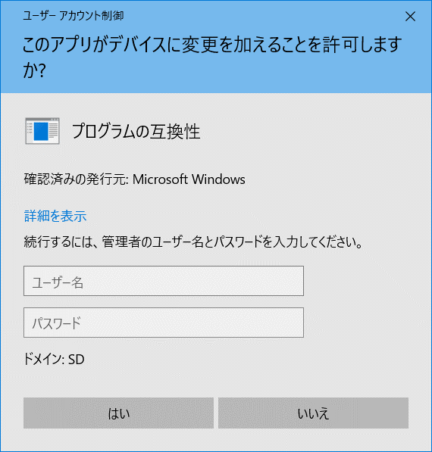
①

①
管理者ユーザ情報入力

クリック
②

②
クリック

 | 12. | 表示されたプロパティ画面により手順が変わるため、プロパティ画面を確認する。

 |  | 【パターンA】 |  |  | 【パターンB】
 |  | [高DPI設定の変更]のボタンが存在する |  |  | [高DPI設定の変更]のボタンが存在しない

 |  | 【12.A】 |  |  | 【12.B】
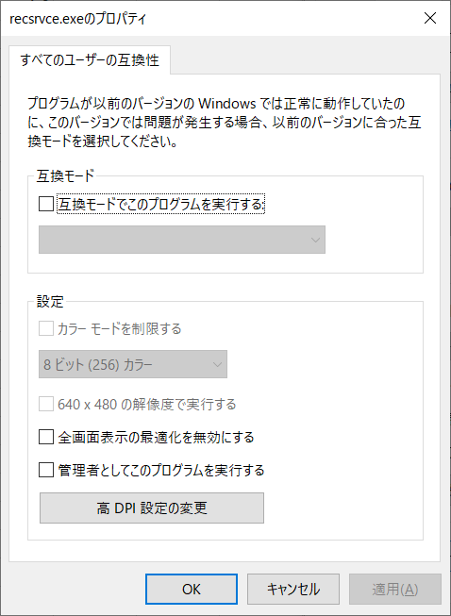
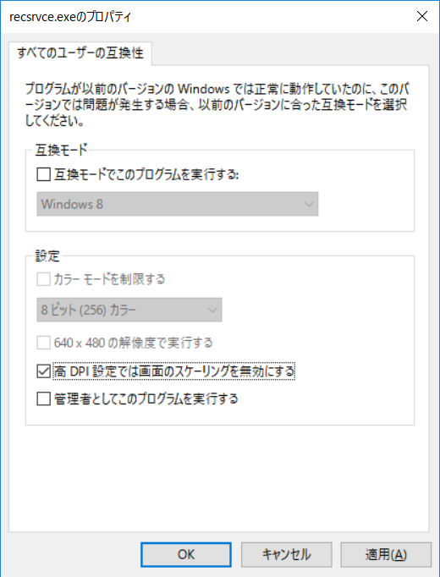

①
①
[高DPI設定の変更]をクリック
「高DPI設定では画面のスケーリングを無効にする」に
チェック

「OK」クリック
②
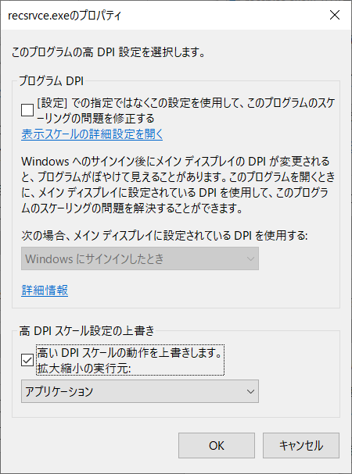

①

[高いDPIスケールの動作を上書きします]
にチェック

②

[アプリケーション]を確認

③

「OK]」クリック

 | 13. | 開いている「recsrvce.exeのプロパティ」を「OK」をクリックし閉じる。

①

クリック

 | 14. | 運用操作端末を再起動して再ログインする。

 | 15. | エクスプローラーまたはファイル名を指定して実行で以下のフォルダへアクセスする。

 |  | フォルダ: | C:\Program Files (x86)\Encourage Technologies\ESS REC\Agent

 | 16 | 「recsrvce.exe」を選択後、右クリック→プロパティを選択する。

 | 17. | 17.1 「互換性」タブをクリックし、互換性を表示させ、「すべてのユーザの設定」をクリックする。
 |  | 17.2 管理者のユーザとパスワードが表示された場合、「管理者ユーザ・パスワード」を入力し、「はい」をクリック。
①
 |  | 【17.1】 |  | 【17.2】
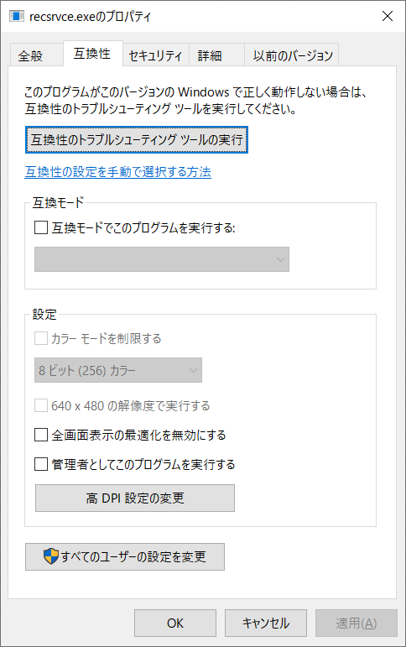
クリック

①

管理者ユーザ情報入力

クリック
②

②
クリック

 | 18. | 表示されたプロパティ画面により手順が変わるため、プロパティ画面を確認する。

 |  | 【パターンA】 |  |  | 【パターンB】
 |  | [高DPI設定の変更]のボタンが存在する |  |  | [高DPI設定の変更]のボタンが存在しない
 |  | 18.1A 「高DPI設定の変更」をクリック。 |  |  | 18.1B 以下の設定を確認する。
 |  |  |  |  | ・「高DPI設定では画面のスケーリングを無効にする」にチェック
 |  | 【18.1A】 |  |  | 【18.1B】

①
「高DPI設定では画面のスケーリングを無効にする」に
チェック

クリック

 |  | 以下の設定を確認する。
 |  | ・「高いDPIスケールの操作を上書きします」にチェック
 |  | ・ 拡大縮小の実行元が「アプリケーション」であること

 |  | 【18.1A-2】

①
チェックが入っている事を確認

②

アプリケーションを確認

 | 19. | 開いている「recsrvce.exeのプロパティ」を全て「キャンセル」をクリックし閉じる。

 | 20. | インストールログを確認する。

 | 21. | SDドメインユーザで運用操作端末にログインする
 |  | 端末起動後、右下タスクトレイ領域に のアイコンが表示されていることを確認する

 |  | ----- 以上で当日の作業は終了です -----

 | 22. | 翌営業日以降にRECデータがREC管理サーバに転送されていることを確認する。

 |  | ※REC運用担当者に連絡して確認に協力してもらってください
 |  | ・CDC 斎藤さん（080-6852-9066）
 |  | ・SDC 高崎さん（080-6852-9140）

3.ESS-REC Agent 5.4.0 アンインストール
ESS-REC agent 5.4.0 のアンインストール

 | ※作業前に「1.事前準備」を参照してください

 | 前提： | 設定には管理者ユーザが必要となります。
 |  | インストールした時のインストーラーを準備してください。

 | 1. | 運用操作端末へAdministrator権限を持つユーザーでログインする。

 | 2. | ESSRECインストールメディア内のファイルを全てC:\TMPへコピーする。
 |  | コピーしたファイル内にある「Setup.Exe」を実行する。

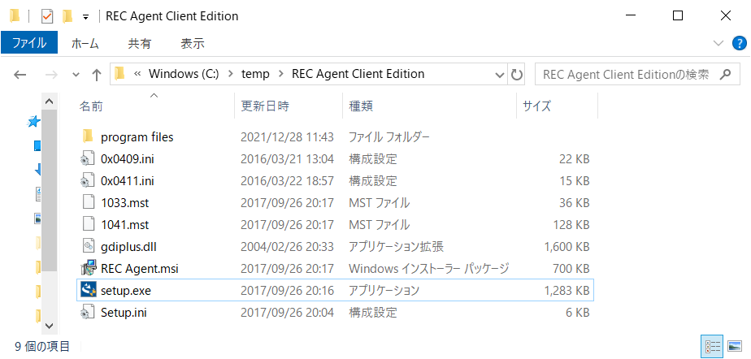

 | 3.
 |  |  | REC Agentの“setup.exe”を起動し、インストール製品の確認をします。
 |  |  | 正しいインストーラーでは、「プログラムの保守」画面が表示されます。
 |  |  | 誤ったインストーラーでは、「別のバージョンの製品が・・・」という警告が表示され、終了します。
 |  |  | 確認のみの場合は、［キャンセル］ボタンをクリックし処理を中断します。
 |  |  | “RecAgent.msi”を使用する場合には“RecAgent.msi”を選択し、右クリックすることで表示されます。
 |  |  | コンテキストメニューから［アンインストール］を選択し実行します。インストール済みREC Agentと選
 |  |  | 択した製品バージョンが異なる場合は削除に失敗します。

 |  | 「削除」を選択し「次へ」を選択する

 |  | 「削除」を選択する

 | 4.
 |  | アンインストール中に「REC Agent のInstaller 情報」画面が表示されます。
 |  | 「OK」を選択します。

 | 5. | コンピューターを再起動する

 | 6. | SDドメインユーザで運用操作端末にログインする
 |  | 端末起動後、右下タスクトレイ領域に のアイコンが表示されないことを確認する

 |  | ----- 以上で当日の作業は終了です -----

